1. Profil d’espace libre
 | Installation n°: | Nom d’installation: |  |  |  |  | Date d’évaluation:

1. Liste de contrôle: profil d’espace libre, distances de sécurité

N° | Renvoi | Contrôle | Exemple positif/directive | Exemple négatif/directive non satisfaite | satisfaite/respectée |  | Mesures |  | Mesures prévues | Délai
 |  |  |  |  |  |  | possibles
 | Ordonnance UE 2016/424, annexe II |  |  |  | Oui | Non |  | Priorité
1.1 | 3.1.2. | 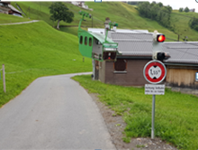 Croisement avec des routes: les profils d’espace libre sont-ils garantis pendant le survol, conformément à l’art. 13.1 du règlement CITT 2007? ① |  | 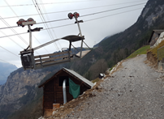 |  |  | En fonction des fréquences. Mesure d’exploitation. Panneaux d’avertissement et marquages au sol. Miroir. Barrières. Feux. Limites de hauteur à déterminer. | 1
1.2 | 3.1.2. | L’écartement des voies correspond-il aux articles 12.5 et 12.6 du règlement CITT 2007? ② |  | Non respecté et/ou événements ou situations critiques connues |  |  | Valeurs limites du vent réduites dans le règlement d’exploitation et/ou par ex. rééquipement du dispositif de surveillance du balancement latéral, réduction de la vitesse pour accroître le temps de réaction. | 2
1.3 | 3.1.2. | Les profils d’espace libre et distances au sol sont-ils respectés conformément aux directives du règlement CITT 2007, art. 12 et art. 13? ③ |  |  |  |  | Ajuster les valeurs du vent dans le règlement d’exploitation. Le cas échéant, augmentation possible des profils d’espace libre par rapport aux obstacles étrangers à l’installation. Défrichement. Réduire la vitesse de marche lors du passage des pylônes. Rééquipement du dispositif de surveillance du balancement latéral. | 2

Extrait du règlement CITT 2007

① Règlement CITT art. 13.1
Zones de sécurité

② Règlement CITT art. 12.5 + 6
Profil d’espace libre et écartement des voies

③ Règlement CITT art. 12 + 13
Profil d’espace libre et écartement des voies/zones de sécurité

3. Entraînements et freins
 | Installation n°: | Nom d’installation: |  |  |  |  | Date d’évaluation:

3. Liste de contrôle: entraînements et freins

N° | Renvoi | Contrôle | Exemple positif/directive | Exemple négatif/directive non satisfaite | satisfaite/respectée |  | Mesures |  | Mesures prévues | Délai
 |  |  |  |  |  |  | possibles
 | Ordonnance UE 2016/424, annexe II |  |  |  | Oui | Non |  | Priorité
3.1 | 4.2.3.3. | Le frein de sécurité (SB) agit-il sur la poulie d’entraînement? (= «aussi proche que possible du câble tracteur») | 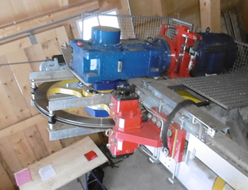 |  |  |  | Rédaction ponctuelle d’une analyse de sécurité* intégrant des mesures possibles (SB sur contre-poulie? Diagramme de la force tangentielle/comportement de l’installation? Frein de chariot disponible?) | 1
3.2 | 4.2.3.3. | Les freins de service (BB) et de sécurité (SB) agissent-il sur diverses surfaces de freinage? |  |  |  |  | Rédaction ponctuelle d’une analyse de sécurité* intégrant des mesures possibles (protection anti-projection, diagramme de la force tangentielle/comportement de l’installation? Frein de chariot disponible?) | 1
3.3 | 2.7.1. | Les freins sont-ils dotés de vannes hydrauliques redondantes? |  |  |  |  | A) Rééquiper la vanne de freinage B) Philosophie de freinage à deux freins et déclenchement du second lorsque le premier n’intervient pas. | 1
3.4 | 2.6.2. | Les flexibles hydrauliques sont-ils équipés d’une protection anti-projection? | 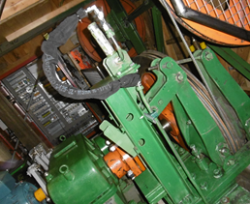 | 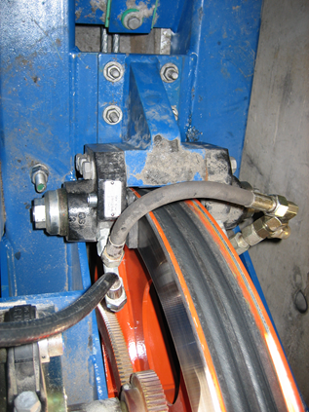 |  |  | Montage ultérieur lorsqu’une fuite d’huile susceptible de salir les surfaces de freinage ne peut pas être exclue. | 1

 |  | * Analyse de sécurité (AS): | Une analyse de ce type peut toujours être rédigée individuellement pour définir et déterminer les exigences applicables aux mesures spécifiques à l’installation

5. Dispositifs de tension
 | Installation n°: | Nom d’installation: |  |  |  |  | Date d’évaluation:

5. Liste de contrôle: dispositifs de mise en tension

N° | Renvoi | Contrôle | Exemple positif/directive | Exemple négatif/directive non satisfaite | satisfaite/respectée |  | Mesures |  | Mesures prévues | Délai
 |  |  |  |  |  |  | possibles
 | Ordonnance UE 2016/424, annexe II |  |  |  | Oui | Non |  | Priorité
5.1 | 4.1., 4.2.3.1. | La position du contrepoids du câble tracteur et/ou porteur est-elle surveillée? | 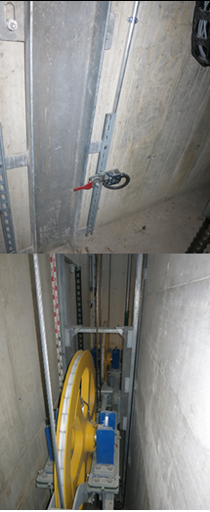 |  |  |  | A) Complément au concept d’exploitation. B) Poser une graduation et surveiller la position selon le concept d’exploitation C) Surveillance des positions maximales par fins de course | 3
5.2 | 4.1., 4.2.3.1. | Une surveillance de la tension du câble tracteur - à ancrage fixe - est-elle disponible? |  |  |  |  | A) Complément de la règle d’exploitation avec tableau de valeurs limites et prescriptions de contrôle régulier par mesure de l’angle du câble. B) Rééquipement d’une boîte de mesure pour la surveillance continue de la tension du câble tracteur. Lorsque le câble est remplacé avant l’échéance du délai indiqué en priorité 3, les mesures doivent être mises en œuvre au moment du remplacement du câble. | 3

6. Dispositifs mécan. Station
 | Installation n°: | Nom d’installation: |  |  |  |  | Date d’évaluation:

6. Liste de contrôle: dispositifs mécaniques en station

N° | Renvoi | Contrôle | Exemple positif/directive | Exemple négatif/directive non satisfaite | satisfaite/respectée |  | Mesures |  | Mesures prévues | Délai
 |  |  |  |  |  |  | possibles
 | Ordonnance UE 2016/424, annexe II |  |  |  | Oui | Non |  | Priorité
6.1 | 4.1.2. | Les poulies sont-elles équipées d’anti-dérailleurs? | 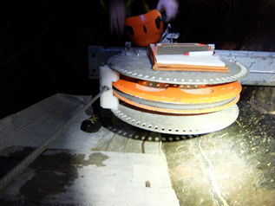 | Par ex. poulie horizontale à câble entrant longue portée, profondeur de gorge insuffisante |  |  | Ajout ultérieur | 2
6.2 | 4.1.2. | La profondeur de gorge des poulies est-elle conforme à la directive du règlement CITT 2007 art. 21.8? | Règlement CITT 2007 art. 21.8 «Pour les poulies de câbles, la différence entre le diamètre extérieur de la jante et le diamètre du fond de la gorge sera supérieure au double du diamètre du câble.» |  |  |  | Poser des dispositifs antidéraillement. Remplacement de la poulie | 2
6.3 | 2.4. | Des dispositifs de retenue des poulies sont-ils disponibles? |  | Les calculs relatifs à la sécurité statique et à la fatigue ne sont pas disponibles pour les arbres et les axes. Il n’existe aucune attestation de ductilité à basse température du matériau. |  |  | Ajout ultérieur | 3
6.4 | 4.2.3. | Existe-t-il des entraînements à courroie plate? |  | 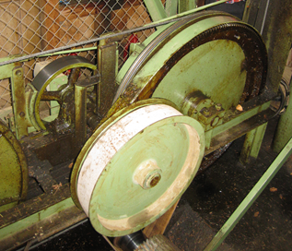 En cas de fissure de la courroie, l’efficacité des freins n’est pas garantie. Aucun déclenchement prévu en cas de survitesse. |  |  | Raccourcir l’intervalle d’inspection des courroies. Les remplacer au plus tard lors des prochaines modifications. (remarque: les courroies plates ne sont pas autorisées lors de la modification de l’entraînement) | 3
6.5 | 2.4., 2.7.1. | Des dispositifs de surveillance des poulies sont-ils disponibles? | 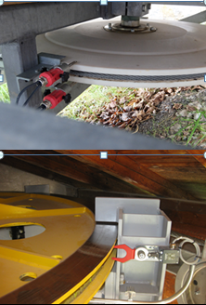 |  |  |  | Rééquipement | 3

7. Dispositifs mécan. de ligne
 | Installation n°: | Nom d’installation: |  |  |  |  | Date d’évaluation:

7. Liste de contrôle: dispositifs mécaniques de ligne

N° | Renvoi | Contrôle | Exemple positif/directive | Exemple négatif/directive non satisfaite | satisfaite/respectée |  | Mesures |  | Mesures prévues | Délai
 |  |  |  |  |  |  | possibles
 | Ordonnance UE 2016/424, annexe II |  |  |  | Oui | Non |  | Priorité
7.1 | 4.1.2. | 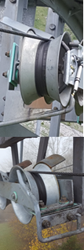 L’absence d’emplacements présentant un risque de coincement entre les galets et les guides de retombée (antidéraillement), susceptibles d’endommager le câble lors d’un déraillement, est-il garanti? | 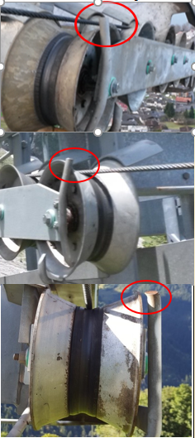 | Emplacement présentant un risque de coincement entre l’étrier de guidage et le galet |  |  | Monter des étriers de forme améliorée | 1
 | 4.1.2. | Le train de galets dispose-t-il d’un antidérailleur incliné inférieur? | 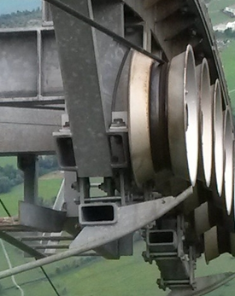 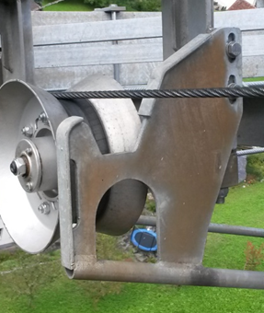 | 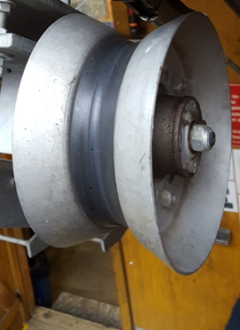 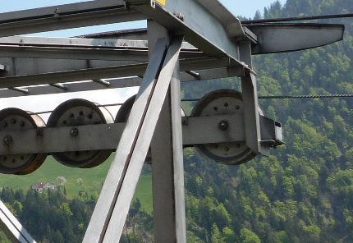 |  |  | Rééquipement ou mesures de compensation (évaluation via analyse de sécurité) | 1
7.2 | 4.1.2. | Le réengagement du câble déraillé par le bas n’est-il pas empêché, par exemple, par des vis saillantes placées en amont? | 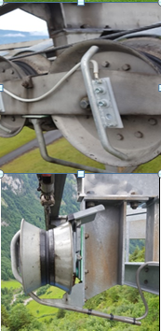 | 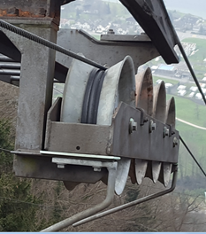 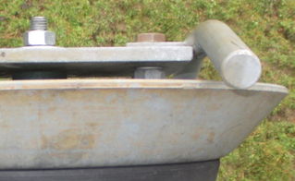 Réengagement du câble critique en raison de vis placées en amont (par ex. vis d’axe en amont ou vis de fixation de galet mal montées) |  |  | Éliminer le problème | 1
 |  |  | 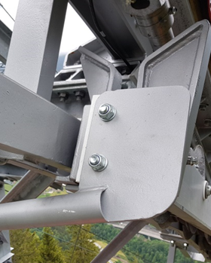 | 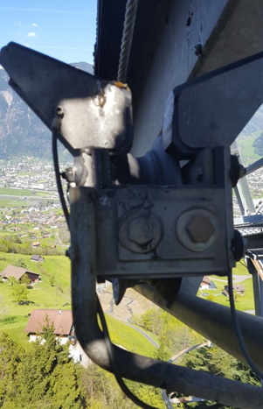
7.2 et suivants | 4.1.2. |  |  | 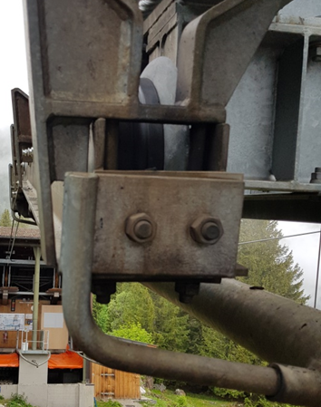 Réengagement du câble, critique en raison de la plaque de l'antidérailleur; placée en amont
7.3 | 4.1.2. | Un déraillement du câble peut-il être empêché par un guide côté intérieur? |  | 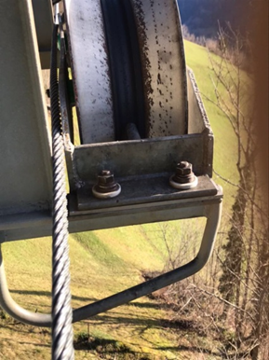 |  |  | Rééquiper le guide intérieur | 1
7.4 | 4.1.2. | Le câble peut-il ou non passer entre le guide et la structure? | 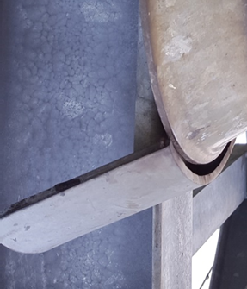 Chevauchement suffisant avec la construction de pylônes | 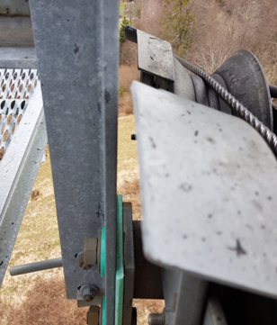 |  |  | Remplacer l'antidérailleur intérieur | 1
7.5 | 4.1.2. | Des brides ou dispositifs de rattrapage de câble porteur avec dispositif de surveillance de position dsont-elles disponibles? | 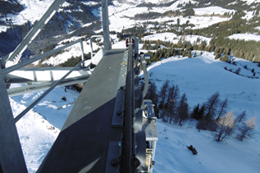 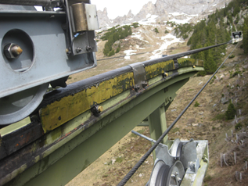 | 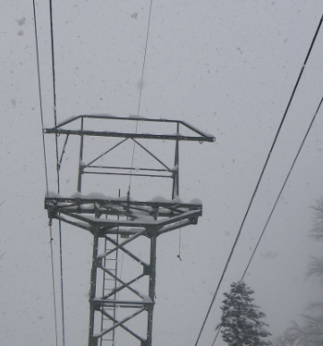 |  |  | Contrôle des forces d’appui calculées - calcul du câble. Lorsque les valeurs minimum obligatoires ne sont pas atteintes, des brides ou dispositifs de rattrapage de câble porteur doivent être montés avec un dispositif de surveillance de position. | 2
 |  |  | 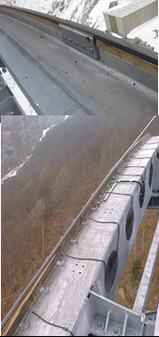
7.6 | 2.2., 4.1.2. | Systèmes monocâbles: Existe-t-il une sécurité antidéraillement sur les trains de galets des câbles porteurs-tracteurs? |  |  |  |  | Montage de sécurités antidéraillement sur les trains de galets en exploitation ou remplacement des trains de galets. Contrôle des forces supplémentaires affectant la structure des pylônes | 2

9. Véhicules
 | Installation n°: | Nom d’installation: |  |  |  |  | Date d’évaluation:

9. Liste de contrôle: véhicules

N° | Renvoi | Contrôle | Exemple positif/directive | Exemple négatif/directive non satisfaite | satisfaite/respectée |  | Mesures |  | Mesures prévues | Délai
 |  |  |  |  |  |  | possibles
 | Ordonnance UE 2016/424, annexe II |  |  |  | Oui | Non |  | Priorité
9.1 | 5.2. | Téléphériques à va-et-vient monocâbles: Les pinces pour câbles porteurs-tracteurs sont-elles conformes à l’état de la technique? |  | Non adapté au franchissement des dispositifs de rattrapage de câble en cas de déraillement |  |  | Transformation | 2
9.2 | 5.3. | Téléphériques à commande automatique: La position fermée des portes de cabine est-elle surveillée dans les stations? | 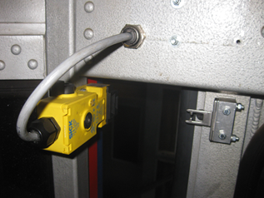 |  |  |  | Rééquipement ou autres mesures visant à garantir la position fermée | 2
9.3 | 5.3. | La position fermée des portes de cabine est-elle surveillée dans les stations? |  |  |  |  | Rééquipement ou autres mesures visant à garantir la position fermée | 3
9.4 | 5.3. | Les portes de cabine peuvent-elles être verrouillées? |  |  |  |  | Solution mécanique requise avec commande à deux mains. Si exploitation sans groupe restreint d'usagers, montage ultérieur d’un verrouillage électrique lors du remplacement de la commande | 2
9.5 | 3.1.2. | Exploitation en mode de commande automatique: les véhicules sont-ils équipés d’une surveillance du balancement latéral? |  |  |  |  | Rééquipement lorsque les valeurs pour la liberté du balencement lattéral ne correspondent pas à l’ancien règlement CITT 2007, alternativement: réduction de la vitesse lors du passage des pylônes. | 2
9.6 | 7.1.1. | Pour téléphériques à commande automatique: une mesure de la charge est-elle disponible? |  |  |  |  | Solutions alternatives telles que la limitation de la charge par rapport à l’aire du sol de la cabine (< 0,25 m2/personne), accès par tourniquet, mise à disposition d’un pèse-personne, etc. uniquement tolérées en lien avec un enregistrement vidéo et des instructions sous forme de pictogrammes. | 3
9.7 | 2.7.2. | Mode de commande automatique: Un arrêt d’urgence est-il possible depuis les véhicules (dans le cas de systèmes bicâbles)? | Règlement CITT 2007 art. 26 g): Un bouton d'arrêt dans les stations, ainsi que dans les véhicules dans le cas de systèmes bicâbles |  |  |  | Rééquipement | 1
9.8 | 2.7.2. | Un arrêt d’urgence du véhicule est-il possible? | Règlement CITT 2007 art. 19.11: Pour les téléphériques de catégories 3 à 6, les véhicules doivent être équipés d’une liaison de télécommunication vocale avec la station motrice, ainsi que d’un dispositif d'arrêt. |  |  |  | Rééquiper au plus tard lors du remplacement de la commande.

11. Disposit. électrotechniques
 | Installation n°: | Nom d’installation: |  |  |  |  | Date d’évaluation:

11. Dispositifs électrotechniques

N° | Renvoi | Contrôle | Exemple positif/directive | Exemple négatif/directive non satisfaite | satisfaite/respectée |  | Mesures |  | Mesures prévues | Délai
 |  |  |  |  |  |  | possibles
 | Ordonnance UE 2016/424, annexe II |  |  |  | Oui | Non |  | Priorité
11.1 | 2.7.1., 4.3. | Les fonctions de sécurité sont-elles exclusivement réalisées selon le principe du courant de repos? |  |  |  |  | Remplacement de la commande et, entre-temps, mise en place de mesures de compensation (contrôles journaliers) | 1
11.2 | 4.2.3.3. | Le frein de sécurité se déclenche-t-il de manière automatique? |  | Déficit principalement pour les installations industrielles, construites selon l’ordonnance de la SUVA |  |  | Présence permanente d’un machiniste (conducteur selon SN EN 12397) requise. À rééquiper au plus tard lors de la transformation de la commande. | 1
11.3 | 2.7.3. | L’ordre de marche est-il supprimé après le déclenchement d’un dispositif de surveillance? |  | Déficit principalement pour les installations industrielles, construites selon l’ordonnance de la SUVA |  |  | Transformation de la commande | 1
11.4 | 4.1.2. | L’installation s’arrête-t-elle en cas de contact entre le câble et l'antidérailleur? | 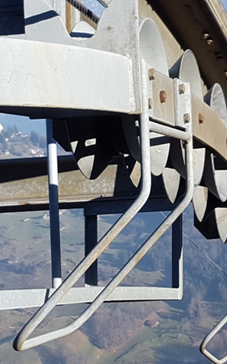 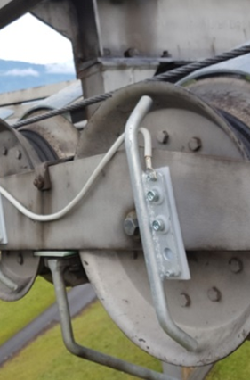 Tout sauf galets mis à la terre ou | 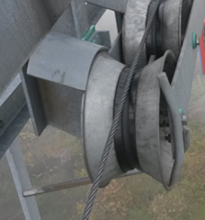 Antidérailleur non mis à la terre et/ou câble tracteur non isolé. Aucun arrêt en cas de déraillement du câble |  |  | Mettre l'antidérailleur à la terre, isoler le câble tracteur | 2
11.4 et suivants |  |  | 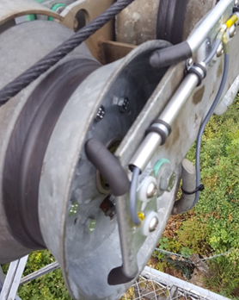
11.5 |  | La commande détecte-t-elle lorsque le câble n’est pas posé sur tous les galets? | 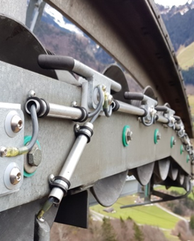 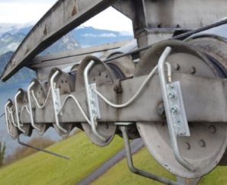 Étrier mis à la terre entre les galets ou étrier vertical pour chaque galet | 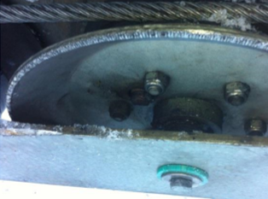 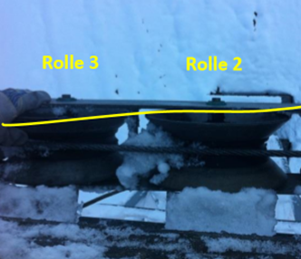 Caisson de galets non mis à la terre |  |  | Monter des étriers mis à la terre entre les galets sur le train de galets ou mettre le train de galets à la terre. | 1
11.5 (suite) |  |  | 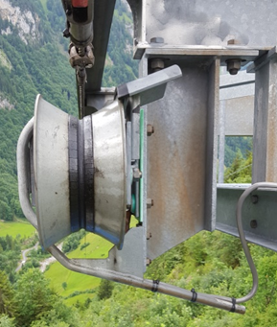 Ou mettre tout le train de galets à la terre et isoler partiellement les antidérailleurs intérieurs. | 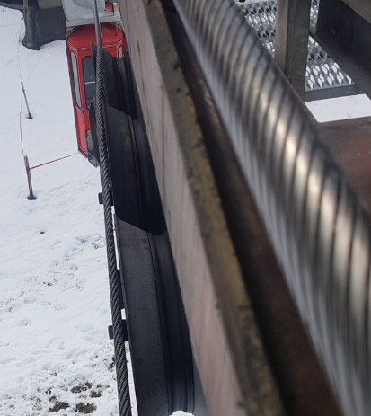 Câble tracteur partiellement déraillé
11.6 | 4.3., 2.7.1. | Existe-t-il un contrôle des retombées des contacteurs de sécurité? |  |  |  |  | Rééquipement | 2
11.7 | 4.3., 2.7.1. | La coupure du flux d’énergie est-elle redondante? |  |  |  |  | Rééquipement | 2
11.8 | 4.3., 2.7.1. | Le circuit de déclenchement du freinage est-il redondant? |  |  |  |  | Rééquipement | 1
11.9 | 4.3., 2.7.1. | Les commutateurs de fin de course de sécurité sont-ils équipés d’une ouverture forcée? |  |  |  |  | Rééquipement ou mesure de compensation adaptée (par ex. contrôle journalier) | 2
11.10 | 4.3., 2.7.1. | Une «surveillance des valeurs réelles» (tachymètre moteur - tachymètre câble = transmission de force moteur - câble) est-elle disponible? |  |  |  |  | Rééquipement. La mesure de compensation par la commande du machiniste (conducteur) est tolérée lorsqu’un dispositif de surveillance électrique de la survitesse est disponible. Dans le cas contraire, il convient d’installer un dispositif de surveillance des valeurs réelles. | 2
11.11 | 2.7.1, 4.2.3.1 | Un déclenchement électrique est-il possible en cas de survitesse (mécanique présupposé)? |  |  |  |  | Rééquipement. | 2
11.12 | 4.4. | Une liaison vocale avec les véhicules est-elle disponible? |  |  |  |  | Installation radio ou téléphonie GSM (composer un numéro de mobile). Rééquiper au plus tard lors du remplacement de la commande | 2
11.13 | 2.7.1. | Téléphériques à commande automatique: Un dispositif de surveillance de décélération est-il disponible? |  |  |  |  | Rééquiper (rampe ou temps) au plus tard lors du remplacement de la commande. | 2
11.14 | 2.7.1. | Un dispositif de surveillance de décélération est-il disponible? |  |  |  |  | Rééquiper (rampe ou temps) au plus tard lors du remplacement de la commande. | 3
11.15 | 2.1., 2.2., | Un interrupteur de maintenance est-il disponible? |  |  |  |  | Au moins un interrupteur d’arrêt d’urgence à accrochage doit être installé sur les postes de travail des stations. | 2
11.16 | 4.1.2. | Un dispositif de surveillance du câble tracteur est-il disponible? |  |  |  |  | Rééquiper Ce n’est qu’en cas exceptionnels (absence de pylônes et/ou d’autres solutions, telles que la surveillance inductive de la position du câble, interrupteur par galets palpeurs, dispositif de surveillance directe de la position du câble à barrettes cassantes, aucun pylône, basse vitesse) qu’il est possible de renoncer à une analyse de sécurité selon OICa art. 6a du système de surveillance du câble tracteur. | 2
11.17 | 7.1.1. | Le schéma électrique correspond-il à l’installation? |  |  |  |  | Actualiser | 2
11.18 | 4.3. | Un système de surveillance des chutes de réseau et de l’asymétrie du réseau est-il disponible? |  |  |  |  | Rééquipement lors du remplacement de la commande

13. Infrastructure
 | Installation n°: | Nom d’installation: |  |  |  |  | Date d’évaluation:

13. Infrastructure et calculs

N° | Renvoi | Contrôle | Exemple positif/directive | Exemple négatif/directive non satisfaite | satisfaite/respectée |  | Mesures |  | Mesures prévues | Délai
 |  |  |  |  |  |  | possibles
 | Ordonnance UE 2016/424, annexe II / OICa [SR 743.011] |  |  |  | Oui | Non |  | Priorité
13.1 | 2.6.5. | La protection contre l'incendie est-elle respectée? | 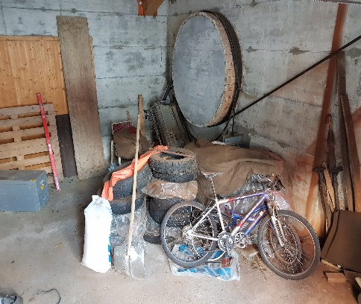 | 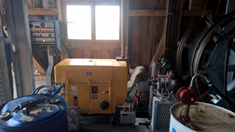 |  |  | Ne pas stocker de charges inflammables dans les stations si aucun compartiment coupe-feu n'est disponible. | 1
13.2 | 3.2.1. | Les ancrages peuvent-ils être contrôlés? |  |  |  |  | En présence de fissures et glissements, rééquiper par des ancrages contrôlables ou renforcer les fondations. | 2
13.3 | 2.8, 2.1. | Les prescriptions de sécurité au travail sont-elles respectées? |  | 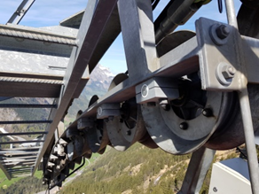 Plateformes de pylône manquantes, sécurité antichute sur échelle de pylône, plateforme avec échelons plutôt que caillebotis, défaut d’isolation des poulies Plateforme non adaptée |  |  | Rééquipement. Dans tous les cas, des mesures de remplacement adaptées à tous les climats, telles que des plateformes de travail élévatrices utilisables dans la neige peuvent être prises après concertation avec la SUVA ou le SPAA (service de prévention des accidents dans l'agriculture). | 2
13.4 | 2.4., 2.6.3. | Les pylônes sont-ils dotés de raccords vissés HV? Vis HV = vis précontraintes haute résistance (HR) |  | 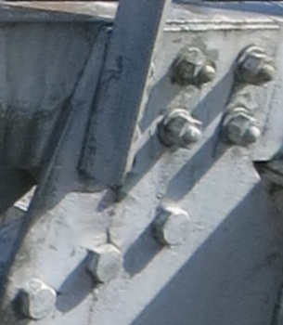 |  |  | Contrôle selon SIA 269 annexe A colonne «Contrôle général» par un expert. Contrôles de vis réguliers. Remplacement en cas d'indications ou de constatation de signes de faiblesses. | 3
13.5 | 2.4., 3.2.1. | Les fondations présentent-elles des fissures ou glissements? |  | 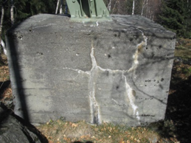 |  |  | Contrôle selon SIA 269 annexe A colonne «Contrôle général» par un expert | 1
13.6 | 4.1.1. | Le bois des tambours d'ancrage est-il en bon état? |  | 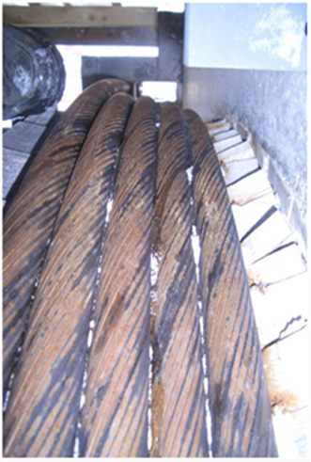 |  |  | Réparer | 2
13.7 | 4.1.1. | La fixation du câble porteur est-elle conforme à l’état de la technique? | 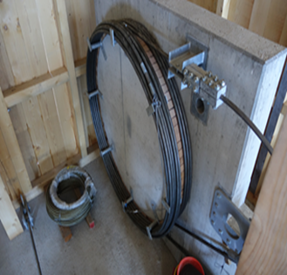 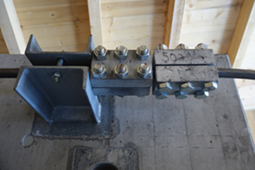 |  |  |  | Y remédier lors du prochain déplacement du câble porteur.
13.8 | 2.3. | Croisement avec ligne haute tension: des mesures de protection ont-elles été prises conformément au contrat de prestations? | 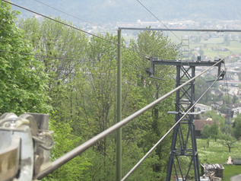 |  |  |  | Double fixation des conducteurs électriques, dispositifs de rattrapage de câble, échafaudages de sécurité conformes au contrat de prestations | 3
13.9 | 7.1 | Un dispositif de mesure du vent est-il disponible - sur une installation commandée manuellement? |  |  |  |  | Source alternative. Manche à air. Appli vent. Interdiction d'exploiter en cas de visibilité réduite combinée à un vent puissant. | 3
13.10 | 2.3., 2.4., 4. | Le calcul du câble est-il disponible? |  |  |  |  | En présence de problèmes, tels que le déraillement ou le chevauchement de câbles, un mauvais comportement de freinage, des déformations des pylônes, des distances au sol insuffisantes, etc. et, au plus tard en cas de modification majeure de l’installation, établir un calcul du câble.
13.11 | 2.4., 2.6.3. | Les calculs relatifs aux dispositifs mécaniques de l’installation sont-ils disponibles? |  |  |  |  | En cas de constatation de faiblesses des composants, par ex. déformations fissures, défaillances de composants, etc. et, au plus tard lors de la transformation du composant concerné, procéder aux calculs.
13.12 | 2.4. | Des indications relatives aux qualités de matériaux utilisées sont-elles disponibles (sur les listes des pièces ou attestations de matière)? |  |  |  |  | En cas de constatation de faiblesses des composants, par ex. déformations fissures, défaillances de composants, etc. et, au plus tard lors du remplacement du composant concerné, les établir ou les demander.
13.13 | 2.4. | Les aciers utilisés présentent-ils une résilience suffisante aux chocs? | Valeur de consigne de -20° supérieure à 27 J | Aciers Ck 45 ETG 100 non adapté |  |  | Évaluation du cas particulier par un expert spécialisé
13.14 | 3.1.2. | Les pylônes sont-ils dotés de guides de cabine? | Règlement CITT 2007 Art. 12.3 par. 2: Des guides de véhicule doivent être installés lorsque l’absence de basculements latéraux est inférieure à 20 % (12°) | Art. 12.3 du règlement CITT 2007 non respecté: |  |  | A) Ajuster les valeurs limites de vent du règlement d’exploitation. B) Rééquipement guide de cabine C) Rééquipement surveillance de contrôle du balancement latéral | 2

